Sheet1
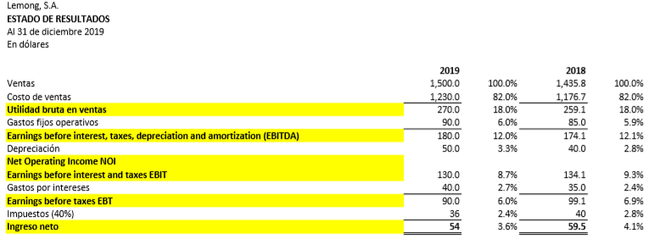
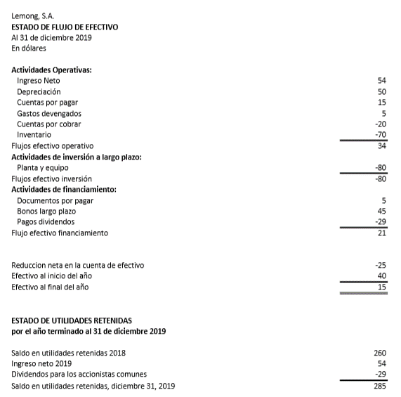
 | 2019 | 2018
Activos
Efectivo | 15 | 40
Cuentas por cobrar | 180 | 160
Inventarios | 270 | 200
Total activos circulantes | 465 | 400

Planta y equipo | 680 | 600
Depreciación acumulada | 300 | 250
Activos Fijos Netos | 380 | 350
Total activos | 845 | 750

Pasivo y capital contable
Cuentas por pagar | 30 | 15
Documentos por pagar | 40 | 35
Gastos devengados | 60 | 55
Total pasivo circulantes | 130 | 105
Bonos a largo plazo | 300 | 255
Total Pasivo | 430 | 360
Capital común | 130 | 130
Utilidades retenidas | 285 | 260
Total capital contable | 415 | 390
Total pasivos y capital contable | 845 | 750

Ventas | 1500 | 1435.8
Costo de v | 1230 | 1176.7 |  | COMENTARIO GENERAL
EBIT | 130 | 134.1
Gastos por interes | 40 | 35
Utilidad neta | 54 | 59.5

RAZONES DE LIQUIDEZ | 2019 | 2018
RAZON CIRCULANTE | 3.5769230769 | 3.8095238095 | Comentario
PRUEBA DE ÁCIDO | 1.5 | 1.9047619048 | Comentario

RAZONES DE ACTIVOS
RAZON DE ROTACIÓN DE ACTIVOS FIJOS | 3.9473684211 | 4.1022857143 | Comentario
RAZON DE ROTACIÓN DE ACTIVOS TOTALES | 1.775147929 | 1.9144 | Comentario

RAZÓN DE DÍAS PENDIENTES DE COBRO
ROTACIÓN DE INVENTARIOS | 4.5555555556 | 5.8835 | Comentario
DÍAS DE VENTA | 43.8 | 40.674188606 | Comentario

RAZONES DE ENDEUDAMIENTO
RAZÓN DE DEUDA | 0.50887573964 | 0.48 | Comentario
RAZÓN DE COBERTURA DE INTERESES | 3.25 | 3.8314285714 | Comentario

RAZONES DE RENTABILIDAD
MARGEN DE UTILIDAD SOBRE VENTAS | 0.036 | 0.041440312021 | Comentario
RAZÓN DE RENTABILIDAD | 0.15384615385 | 0.1788 | Comentario

RENTABILIDAD
RENDIMIENTO SOBRE ACTIVOS | 0.063905325444 | 0.079333333333 | Comentario
RENDIMIENTO SOBRE CAPITAL | 0.13012048193 | 0.15256410256 | Comentario

